Worksheet
歯科衛生士 | 2023 | 人体の構造と機能 |  | 2023_dh_23_am001
 |  | 細胞膜内外のイオンの移動を模式図に示す。 この移動はどれか。1つ選べ。
 |  | 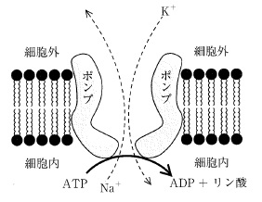
 |  | 1 | 拡 散
 |  | 2 | 浸 透
 |  | 3 | 濾 過
 |  | 4 | 能動輸送 | 正解
歯科衛生士 | 2023 | 歯・口腔の構造と機能 |  | 2023_dh_23_am002
 |  | 2根を有する歯（FDI歯式）はどれか。1つ選べ。
 |  | 1 | 24 | 正解
 |  | 2 | 45
 |  | 3 | 54
 |  | 4 | 65
歯科衛生士 | 2023 | 人体の構造と機能 |  | 2023_dh_23_am003
 |  | 消化器系を模式図に示す。 ①から分泌されるのはどれか。1つ選べ。
 |  | 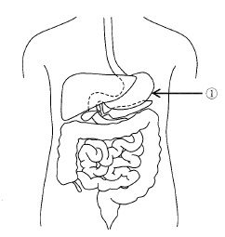
 |  | 1 | アミラーゼ
 |  | 2 | トリプシン
 |  | 3 | キモトリプシン
 |  | 4 | ペプシノーゲン | 正解
歯科衛生士 | 2023 | 歯・口腔の構造と機能 |  | 2023_dh_23_am004
 |  | 歯乳頭由来の細胞が形成するのはどれか。1つ選べ。
 |  | 1 | 歯 髄 | 正解
 |  | 2 | 歯根膜
 |  | 3 | エナメル質
 |  | 4 | セメント質
歯科衛生士 | 2023 | 人体の構造と機能 |  | 2023_dh_23_am005
 |  | 全身骨格の写真の一部を示す。 寛骨はどれか。1つ選べ。
 |  | 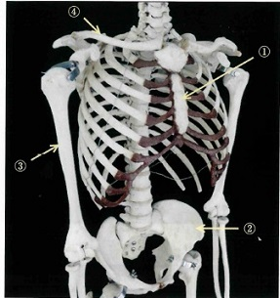
 |  | 1 | ①
 |  | 2 | ② | 正解
 |  | 3 | ③
 |  | 4 | ④
歯科衛生士 | 2023 | 歯・口腔の構造と機能 |  | 2023_dh_23_am006
 |  | 下顔面の写真を示す。 矢印で示す部位の触覚を伝えるのはどれか。1つ選べ。
 |  | 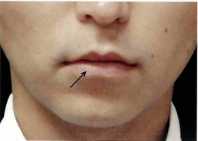
 |  | 1 | 頰神経
 |  | 2 | 舌神経
 |  | 3 | 眼窩下神経
 |  | 4 | オトガイ神経 | 正解
歯科衛生士 | 2023 | 人体の構造と機能 |  | 2023_dh_23_am007
 |  | 血漿タンパク質はどれか。1つ選べ。
 |  | 1 | ケラチン
 |  | 2 | アルブミン | 正解
 |  | 3 | コラーゲン
 |  | 4 | ヘモグロビン
歯科衛生士 | 2023 | 人体の構造と機能 |  | 2023_dh_23_am008
 |  | 単純脂質はどれか。1つ選べ。
 |  | 1 | 胆汁酸
 |  | 2 | 中性脂肪 | 正解
 |  | 3 | リン脂質
 |  | 4 | コレステロール
歯科衛生士 | 2023 | 疾病の成り立ち及び回復過程の促進 |  | 2023_dh_23_am009
 |  | ワルファリンカリウムの薬理作用により減少するのはどれか。1つ選べ。
 |  | 1 | 血小板
 |  | 2 | 赤血球
 |  | 3 | 白血球
 |  | 4 | 血液凝固因子 | 正解
歯科衛生士 | 2023 | 疾病の成り立ち及び回復過程の促進 |  | 2023_dh_23_am010
 |  | 歯垢細菌の共凝集の模式図を示す。 ①のグラム陰性菌はどれか。1つ選べ。
 |  | 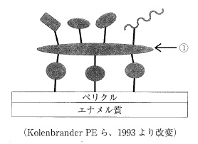
 |  | 1 | Treponema denticola
 |  | 2 | Streptococcus mutans
 |  | 3 | Fusobacterium nucleatum | 正解
 |  | 4 | Porphyromonas gingivalis
歯科衛生士 | 2023 | 疾病の成り立ち及び回復過程の促進 |  | 2023_dh_23_am011
 |  | COVID-19の病原体はどれか。1つ選べ。
 |  | 1 | 細 菌
 |  | 2 | 真 菌
 |  | 3 | ウイルス | 正解
 |  | 4 | プリオン
歯科衛生士 | 2023 | 疾病の成り立ち及び回復過程の促進 |  | 2023_dh_23_am012
 |  | 生体防御に関わる分子の模式図を示す。 産生細胞はどれか。1つ選べ。
 |  | 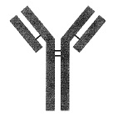
 |  | 1 | T細胞
 |  | 2 | 好中球
 |  | 3 | 形質細胞 | 正解
 |  | 4 | 樹状細胞
歯科衛生士 | 2023 | 疾病の成り立ち及び回復過程の促進 |  | 2023_dh_23_am013
 |  | 下顎小臼歯の模式図を示す。 矢印で示すのはどれか。1つ選べ。
 |  | 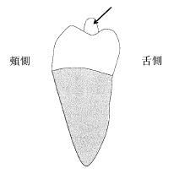
 |  | 1 | 臼後結節
 |  | 2 | 臼傍結節
 |  | 3 | 中心結節 | 正解
 |  | 4 | Carabelli＜カラベリー＞結節
歯科衛生士 | 2023 | 疾病の成り立ち及び回復過程の促進 |  | 2023_dh_23_am014
 |  | 失活歯の根尖に生じるのはどれか。1つ選べ。
 |  | 1 | 歯根嚢胞 | 正解
 |  | 2 | 含歯性嚢胞
 |  | 3 | 鼻口蓋管嚢胞
 |  | 4 | 菌原性角化嚢胞
歯科衛生士 | 2023 | 疾病の成り立ち及び回復過程の促進 |  | 2023_dh_23_am015
 |  | 心不全の治療に使用される薬物Aの薬理効果を図に示す。 ①が示す薬理作用はどれか。1つ選べ。
 |  | 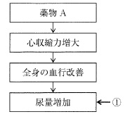
 |  | 1 | 間接作用 | 正解
 |  | 2 | 協力作用
 |  | 3 | 補充作用
 |  | 4 | 抑制作用
歯科衛生士 | 2023 | 歯・口腔の健康と予防に関わる人間と社会の仕組み |  | 2023_dh_23_am016
 |  | 「すべての人が適切な予防、治療、リハビリテーション等の保健医療サービスを、支払い可能な費用で受けられる状態」を指すのはどれか。1つ選べ。
 |  | 1 | 持続可能な開発目標＜SDGs＞
 |  | 2 | ヘルスプロモーション＜HP＞
 |  | 3 | プライマリーヘルスケア＜PHC＞
 |  | 4 | ユニバーサル・ヘルス・カバレッジ＜UHC＞ | 正解
歯科衛生士 | 2023 | 歯・口腔の健康と予防に関わる人間と社会の仕組み |  | 2023_dh_23_am017
 |  | フッ化ナトリウム、正リン酸および蒸留水からなる薬剤を用いるのはどれか。1つ選べ。
 |  | 1 | フッ化物洗口
 |  | 2 | フッ化物歯面塗布 | 正解
 |  | 3 | フッ化物配合歯磨剤
 |  | 4 | フッ化物バーニッシュ
歯科衛生士 | 2023 | 歯・口腔の健康と予防に関わる人間と社会の仕組み |  | 2023_dh_23_am018
 |  | 2名の被験者の唾液に同量の乳酸を添加する前後のpHを表に示す。 添加前後のpHの変化に影響したと考えられる唾液成分はどれか。1つ選べ。

 |  | 1 | ムチン
 |  | 2 | 重炭酸塩 | 正解
 |  | 3 | アミラーゼ
 |  | 4 | リゾチーム
歯科衛生士 | 2023 | 歯・口腔の健康と予防に関わる人間と社会の仕組み |  | 2023_dh_23_am019
 |  | 児童虐待の相談種別（相談内容別）件数の推移の図を示す。 ①はどれか。1つ選べ。 ただし、①～④はa～dのいずれかに該当する。
 |  | 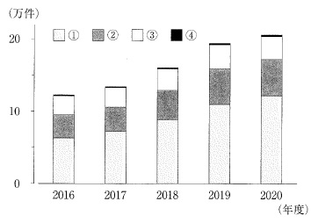
 |  | 1 | a：性的虐待
 |  | 2 | b：身体的虐待
 |  | 3 | c：心理的虐待 | 正解
 |  | 4 | d：ネグレクト
歯科衛生士 | 2023 | 歯・口腔の健康と予防に関わる人間と社会の仕組み |  | 2023_dh_23_am020
 |  | 歯磨剤の薬用成分のうち、歯周病予防を目的に配合されるのはどれか。1つ選べ。
 |  | 1 | 硝酸カリウム
 |  | 2 | トラネキサム酸 | 正解
 |  | 3 | 乳酸アルミニウム
 |  | 4 | モノフルオロリン酸ナトリウム
歯科衛生士 | 2023 | 歯・口腔の健康と予防に関わる人間と社会の仕組み |  | 2023_dh_23_am021
 |  | 歯科衛生士法に規定されているのはどれか。2つ選べ。
 |  | 1 | 医療提供の理念
 |  | 2 | 処方せんの交付
 |  | 3 | 秘密保持の義務 | 正解
 |  | 4 | 名称の使用制限 | 正解
歯科衛生士 | 2023 | 歯・口腔の健康と予防に関わる人間と社会の仕組み |  | 2023_dh_23_am022
 |  | Fejerskovによるう蝕の発生要因を図に示す。 ①に該当する要因はどれか。2つ選べ。
 |  | 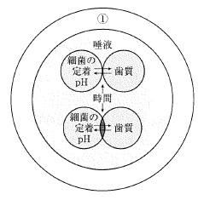
 |  | 1 | 所 得 | 正解
 |  | 2 | 家族形態 | 正解
 |  | 3 | 歯列不正
 |  | 4 | 咬合面形態
歯科衛生士 | 2023 | 歯・口腔の健康と予防に関わる人間と社会の仕組み |  | 2023_dh_23_am023
 |  | 小学校の定期健康診断で正しいのはどれか。2つ選べ。
 |  | 1 | 組織活動の一部として行われる。
 |  | 2 | 保健調査は健康診断の前に行う。 | 正解
 |  | 3 | 毎学年6月30日までに実施する。 | 正解
 |  | 4 | 1か月後に結果を本人に通知する。
歯科衛生士 | 2023 | 歯・口腔の健康と予防に関わる人間と社会の仕組み |  | 2023_dh_23_am024
 |  | 口腔の自然的清掃に関係するのはどれか。2つ選べ。
 |  | 1 | 呼 吸
 |  | 2 | 洗 口
 |  | 3 | 咀 嚼 | 正解
 |  | 4 | 唾 液 | 正解
歯科衛生士 | 2023 | 歯・口腔の健康と予防に関わる人間と社会の仕組み |  | 2023_dh_23_am025
 |  | 食品を十分に加熱して食べたところ、3時間後に悪心が生じ、嘔吐した。 食中毒の原因菌として考えられるのはどれか。1つ選べ。
 |  | 1 | 腸炎ビブリオ
 |  | 2 | 黄色ブドウ球菌 | 正解
 |  | 3 | サルモネラ属菌
 |  | 4 | 腸管出血性大腸菌
歯科衛生士 | 2023 | 歯・口腔の健康と予防に関わる人間と社会の仕組み |  | 2023_dh_23_am026
 |  | ある町の人口構成を表に示す。 従属人口数はどれか。1つ選べ。
 |  | 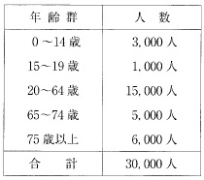
 |  | 1 | 9,000人
 |  | 2 | 11,000人
 |  | 3 | 14,000人 | 正解
 |  | 4 | 16,000人
歯科衛生士 | 2023 | 歯・口腔の健康と予防に関わる人間と社会の仕組み |  | 2023_dh_23_am027
 |  | 医療法に基づき二次医療圏を単位として整備されるのはどれか。1つ選べ。
 |  | 1 | 介護医療院
 |  | 2 | 特定機能病院
 |  | 3 | 地域医療支援病院 | 正解
 |  | 4 | 臨床研究中核病院
歯科衛生士 | 2023 | 歯・口腔の健康と予防に関わる人間と社会の仕組み |  | 2023_dh_23_am028
 |  | 水道法に基づく水質基準で「フッ素及びその化合物」の基準値はどれか。1つ選べ。
 |  | 1 | 0.4mg/L以下
 |  | 2 | 0.8mg/L以下 | 正解
 |  | 3 | 1.2mg/L以下
 |  | 4 | 1.6mg/L以下
歯科衛生士 | 2023 | 歯・口腔の健康と予防に関わる人間と社会の仕組み |  | 2023_dh_23_am029
 |  | あるブラッシング法の開始時点における歯と歯ブラシの位置関係を図に示す。 ブラッシング法はどれか。1つ選べ。
 |  | 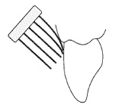
 |  | 1 | フォーンズ法
 |  | 2 | ローリング法
 |  | 3 | スティルマン法
 |  | 4 | チャーターズ法 | 正解
歯科衛生士 | 2023 | 歯・口腔の健康と予防に関わる人間と社会の仕組み |  | 2023_dh_23_am030
 |  | 地域保健法第18条で、地域住民に対して健康相談、保健指導、健康診査などの対人保健サービスを行うことを目的とする施設はどれか。1つ選べ。
 |  | 1 | 保健所
 |  | 2 | 市町村保健センター | 正解
 |  | 3 | 地域医療支援センター
 |  | 4 | 地域包括支援センター
歯科衛生士 | 2023 | 歯科衛生士概論 |  | 2023_dh_23_am031
 |  | 病院における感染対策チーム＜ICT：Infection control team＞の役割で適切なのはどれか。2つ選べ。
 |  | 1 | 原疾患治癒の促進
 |  | 2 | 医療事故報告の収集
 |  | 3 | 院内感染発生状況の把握 | 正解
 |  | 4 | 手洗い実施状況の定期的な確認 | 正解
歯科衛生士 | 2023 | 歯科衛生士概論 |  | 2023_dh_23_am032
 |  | 地域住民を対象とした歯科保健状況と食生活習慣に関する調査研究の依頼を受けて、研究計画を立案することになった。 この調査研究に際して遵守するのはどれか。1つ選べ。
 |  | 1 | シドニー宣言
 |  | 2 | リスボン宣言
 |  | 3 | ジュネーブ宣言
 |  | 4 | ヘルシンキ宣言 | 正解
歯科衛生士 | 2023 | 歯科衛生士概論 |  | 2023_dh_23_am033
 |  | ヒューマンエラーによる医療事故の発生防止策に含まれるのはどれか。2つ選べ。
 |  | 1 | リスクの把握 | 正解
 |  | 2 | システムの継続化
 |  | 3 | 作業プロセスの容易化 | 正解
 |  | 4 | 材料パッケージの類似化
歯科衛生士 | 2023 | 歯科衛生士概論 |  | 2023_dh_23_am034
 |  | 13歳の女子。ブラッシング時の出血を主訴として来院した。歯科医師からの指示で、歯ブラシとデンタルフロスの使い方を指導することになった。2週後のデンタルフロス使用状況記録の一部を図に示す。 自己効力感を高めるための言語的説得に該当するのはどれか。1つ選べ。

 |  | 1 | 使い続けられて偉いですね。 | 正解
 |  | 2 | 面倒なこともありますよね。
 |  | 3 | 就寝前は使うようにしましょう。
 |  | 4 | デンタルフロスを使うと口の中がさっぱりしますよ。
歯科衛生士 | 2023 | 臨床歯科医学 |  | 2023_dh_23_am035
 |  | 唾液の分泌量を評価するのはどれか。1つ選べ。
 |  | 1 | Swabテスト
 |  | 2 | Saxsonテスト | 正解
 |  | 3 | Rogosaテスト
 |  | 4 | Fosdickテスト
歯科衛生士 | 2023 | 臨床歯科医学 |  | 2023_dh_23_am036
 |  | MRIで利用するのはどれか。1つ選べ。
 |  | 1 | 磁 気 | 正解
 |  | 2 | 超音波
 |  | 3 | エックス線
 |  | 4 | マイクロ波
歯科衛生士 | 2023 | 臨床歯科医学 |  | 2023_dh_23_am037
 |  | ある検査の準備時の写真（A）と、検査時の写真（B）を示す。 この検査で調べる組織はどれか。1つ選べ。
 |  | 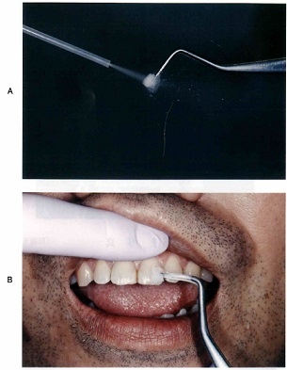
 |  | 1 | 歯 髄 | 正解
 |  | 2 | 歯 肉
 |  | 3 | 歯根膜
 |  | 4 | 歯槽骨
歯科衛生士 | 2023 | 臨床歯科医学 |  | 2023_dh_23_am038
 |  | 器具の写真を示す。 非侵襲的修復法＜ART＞に用いるのはどれか。1つ選べ。
 |  | 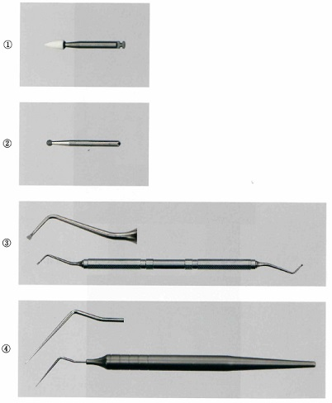
 |  | 1 | ①
 |  | 2 | ②
 |  | 3 | ③ | 正解
 |  | 4 | ④
歯科衛生士 | 2023 | 臨床歯科医学 |  | 2023_dh_23_am039
 |  | 58歳の女性。歯肉の着色が気になることを主訴として来院した。初診時の口腔内写真を示す。 関連するのはどれか。1つ選べ。
 |  | 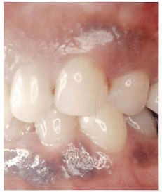
 |  | 1 | 飲 酒
 |  | 2 | 喫 煙 | 正解
 |  | 3 | 栄養不足
 |  | 4 | ストレス
歯科衛生士 | 2023 | 臨床歯科医学 |  | 2023_dh_23_am040
 |  | 歯髄保存療法と使用される材料・薬剤の組合せで正しいのはどれか。2つ選べ。
 |  | 1 | 間接覆髄法 -- フェノール製剤
 |  | 2 | 直接覆髄法 -- MTAセメント | 正解
 |  | 3 | 歯髄鎮静療法 -- 酸化亜鉛ユージノールセメント | 正解
 |  | 4 | 暫間的関節覆髄法 -- リン酸亜鉛セメント
歯科衛生士 | 2023 | 臨床歯科医学 |  | 2023_dh_23_am041
 |  | 38歳の女性。ブラッシング時の下顎前歯部歯肉の疼痛を主訴として来院した。歯ブラシや歯間ブラシが歯肉にあたるとヒリヒリして痛み、容易に出血することを繰り返すという。両側臼歯部の歯肉頰移行部にも同様に痛みが生じることもあるという。慢性剝離性歯肉炎と診断された。初診時の口腔内写真を示す。 関連するのはどれか。1つ選べ。
 |  | 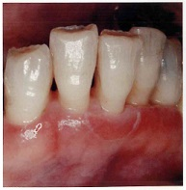
 |  | 1 | 降圧剤の服用
 |  | 2 | 上皮の脆弱性 | 正解
 |  | 3 | 免疫機能の低下
 |  | 4 | オキシトシンの変動
歯科衛生士 | 2023 | 臨床歯科医学 |  | 2023_dh_23_am042
 |  | 37歳の男性。下顎右側第二大臼歯の冷水痛を主訴として来院した。二次う蝕によるコンポジットレジン修復の一部脱離が認められた。脱離している部分に対して補修修復が行われることになった。初診時の口腔内写真（A）、窩洞形成後の口腔内写真（B）およびコンポジットレジン塡塞直後の口腔内写真（C）を示す。 この処置に用いたのはどれか。2つ選べ。

 |  | 1 | 正リン酸 | 正解
 |  | 2 | ポリカルボン酸
 |  | 3 | 硫黄含有プライマー
 |  | 4 | シランカップリング剤 | 正解
歯科衛生士 | 2023 | 臨床歯科医学 |  | 2023_dh_23_am043
 |  | 46歳の男性。上顎左側臼歯部の違和感を主訴として来院した。慢性歯周炎と診断され、歯周基本治療を行った。再評価後、歯周外科処置を行うことになった。再評価時の口腔内写真（A）、エックス線画像（B）および歯周組織検査結果の一部を示す。 上顎左側臼歯部に行うのはどれか。1つ選べ。
 |  | 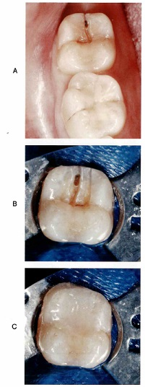 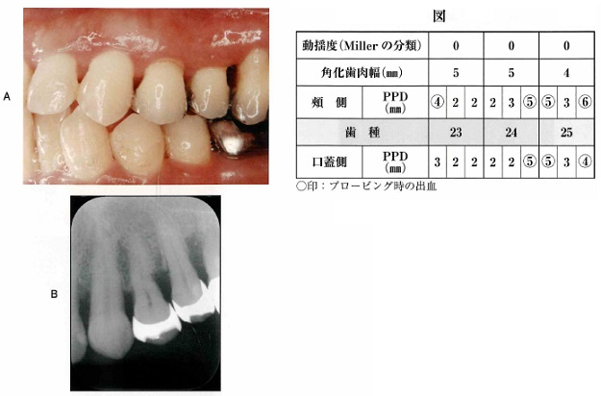
 |  | 1 | ENAP
 |  | 2 | フラップ手術 | 正解
 |  | 3 | 遊離歯肉移植部
 |  | 4 | 歯肉弁側方移動術
歯科衛生士 | 2023 | 臨床歯科医学 |  | 2023_dh_23_am044
 |  | 根面う蝕の特徴はどれか。2つ選べ。
 |  | 1 | 環状に進行する。 | 正解
 |  | 2 | 歯肉退縮を伴う。 | 正解
 |  | 3 | 急激な進行を示す。
 |  | 4 | 若年者にみられる。
歯科衛生士 | 2023 | 臨床歯科医学 |  | 2023_dh_23_am045
 |  | 62歳の男性。上顎右側中切歯の動揺と冷水痛を主訴として来院した。昨日転倒し顔面を打撲したという。歯冠破折が認められたため、麻酔抜髄に先立ち、破折部および感染歯質を除去し隔壁を形成することになった。初診時のエックス線画像（A）と浸潤麻酔後、破折片を除去した時の口腔内写真（B）を示す。 この治療における隔壁形成の目的はどれか。2つ選べ。
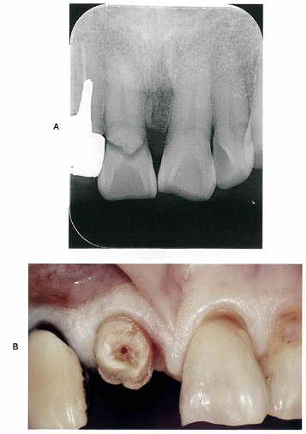
 |  | 1 | 審美性の回復
 |  | 2 | 接触点の付与
 |  | 3 | クランプの固定 | 正解
 |  | 4 | 唾液の浸入防止 | 正解
歯科衛生士 | 2023 | 臨床歯科医学 |  | 2023_dh_23_am046
 |  | 82歳の男性。咀嚼困難を主訴として来院した。診査の結果、上下顎全部床義歯を新しく製作することになった。製作過程で使用する装置の写真（A）と試適時の口腔内写真（B）を示す。 この操作でわかることはどれか。1つ選べ。
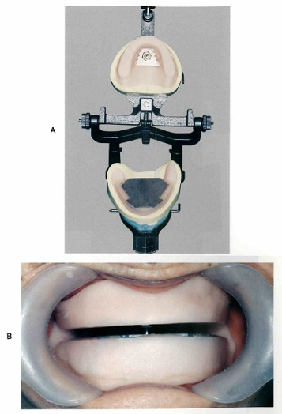
 |  | 1 | 咬合高径
 |  | 2 | 水平的顎位 | 正解
 |  | 3 | 仮想咬合平面
 |  | 4 | リップサポート
歯科衛生士 | 2023 | 臨床歯科医学 |  | 2023_dh_23_am047
 |  | 固定性ブリッジに使用するポンティックはどれか。2つ選べ。
 |  | 1 | 鞍状型
 |  | 2 | 有床型
 |  | 3 | 離底型 | 正解
 |  | 4 | リッジラップ型 | 正解
歯科衛生士 | 2023 | 臨床歯科医学 |  | 2023_dh_23_am048
 |  | 2種類の全部床義歯の写真（A、B）を示す。 Bと比較したAの特徴はどれか。2つ選べ。

 |  | 1 | 薄くできる。 | 正解
 |  | 2 | 熱伝導性が高い。 | 正解
 |  | 3 | 修理が容易である。
 |  | 4 | プラークが付着しやすい。
歯科衛生士 | 2023 | 臨床歯科医学 |  | 2023_dh_23_am049
 |  | ヘルパンギーナについて正しいのはどれか。1つ選べ。
 |  | 1 | 乳幼児に好発する。 | 正解
 |  | 2 | 冬期に流行しやすい。
 |  | 3 | 手足の皮膚に小水疱が生じる。
 |  | 4 | ヘルペスウイルスが原因である。
歯科衛生士 | 2023 | 臨床歯科医学 |  | 2023_dh_23_am050
 |  | 58歳の男性。舌の痛みを主訴として来院した。6か月前から舌の灼熱感を自覚するようになり、最近は痛みのため食事がしにくいという。鉄欠乏性貧血の既往がある。初診時の舌の写真を示す。 観察できるのはどれか。1つ選べ。
 |  | 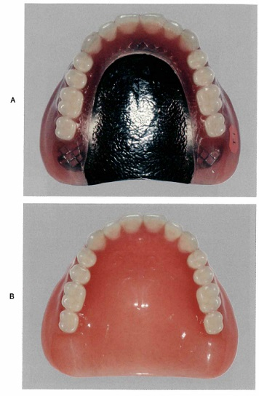 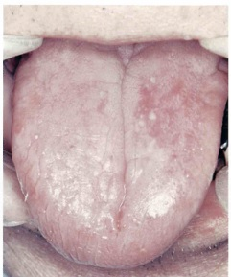
 |  | 1 | 苺 舌
 |  | 2 | 溝状舌
 |  | 3 | 平滑舌 | 正解
 |  | 4 | 地図状舌
歯科衛生士 | 2023 | 臨床歯科医学 |  | 2023_dh_23_am051
 |  | 70歳の男性。口蓋の違和感を主訴として来院した。2か月前から症状を自覚するようになり、改善しないという。喘息のため、ステロイド吸入薬による治療を受けているという。初診時の口腔内写真を示す。 原因として考えられるのはどれか。1つ選べ。
 |  | 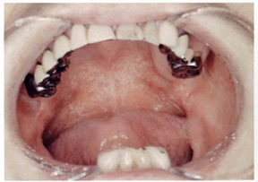
 |  | 1 | Candida albicans | 正解
 |  | 2 | Tannerella forsythia
 |  | 3 | Actinomyces viscosus
 |  | 4 | Prevotella intermedia
歯科衛生士 | 2023 | 臨床歯科医学 |  | 2023_dh_23_am052
 |  | 8歳の男児。下唇の腫脹を主訴として来院した。2週前から症状を自覚し、次第に増大してきたという。特記すべき既往歴はない。粘液嚢胞と診断された。初診時の口腔内写真を示す。 この疾患の特徴はどれか。1つ選べ。
 |  | 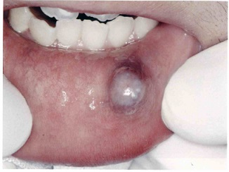
 |  | 1 | 弾性軟である。 | 正解
 |  | 2 | 強い接触痛がみられる。
 |  | 3 | 内部に血液が貯留している。
 |  | 4 | Nikolsky＜ニコルスキー＞現象がみられる。
歯科衛生士 | 2023 | 臨床歯科医学 |  | 2023_dh_23_am053
 |  | 4歳の女児。悪習癖により歯列異常が生じることを母親が心配して来院した。悪習癖を行っている時の写真を示す。 この行為によって増加するのはどれか。1つ選べ。
 |  | 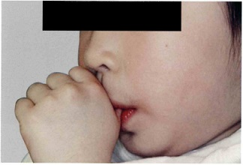
 |  | 1 | オーバーバイト
 |  | 2 | 上顎歯列弓幅径
 |  | 3 | オーバージェット | 正解
 |  | 4 | トゥースサイズレイシオ
歯科衛生士 | 2023 | 臨床歯科医学 |  | 2023_dh_23_am054
 |  | 側面頭部エックス線規格写真のトレース図と計測点を示す。 蝶形骨に関係するのはどれか。1つ選べ。
 |  | 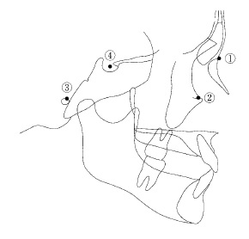
 |  | 1 | ①
 |  | 2 | ②
 |  | 3 | ③
 |  | 4 | ④ | 正解
歯科衛生士 | 2023 | 臨床歯科医学 |  | 2023_dh_23_am055
 |  | 20歳の女性。前歯部叢生を主訴として来院した。初診時の口腔内写真を示す。 上顎右側犬歯の不正咬合はどれか。2つ選べ。
 |  | 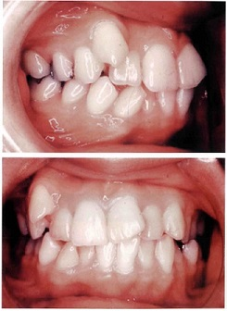
 |  | 1 | 移 転
 |  | 2 | 低 位 | 正解
 |  | 3 | 遠心傾斜
 |  | 4 | 唇側転位 | 正解
歯科衛生士 | 2023 | 臨床歯科医学 |  | 2023_dh_23_am056
 |  | 10歳の男児。歯肉の腫脹を主訴として保護者と来院した。初診時の口腔内写真を示す。 まず行うのはどれか。2つ選べ。
 |  | 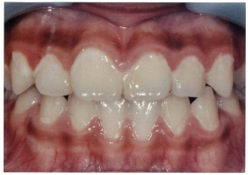
 |  | 1 | フッ化物洗口
 |  | 2 | 機械的歯面清掃 | 正解
 |  | 3 | ブラッシング指導 | 正解
 |  | 4 | フッ化物ジアンミン銀塗布
歯科衛生士 | 2023 | 臨床歯科医学 |  | 2023_dh_23_am057
 |  | 生後1か月の乳児。哺乳困難を主訴として保護者と来院した。診察の結果、舌下部に潰瘍が認められた。口腔内写真を示す。 考えられるのはどれか。1つ選べ。
 |  | 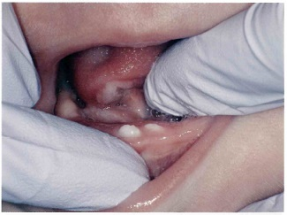
 |  | 1 | Koplik＜コプリック＞斑
 |  | 2 | Bednar＜ベドナー＞アフタ
 |  | 3 | Riga-Fede＜リガ・フェーデ＞病 | 正解
 |  | 4 | Blandin-Nuhn＜ブランディン・ヌーン＞嚢胞
歯科衛生士 | 2023 | 臨床歯科医学 |  | 2023_dh_23_am058
 |  | 3歳の男児。上顎左側乳中切歯の変色を主訴として保護者と来院した。歯髄壊死と診断され、感染根管治療が行われることになった。初診時の口腔内写真を示す。 使用される薬剤はどれか。1つ選べ。
 |  | 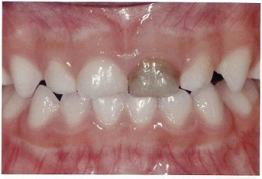
 |  | 1 | クロロホルム
 |  | 2 | 水酸化カルシウム | 正解
 |  | 3 | フェノールスルホン酸
 |  | 4 | パラホルムアルデヒド
歯科衛生士 | 2023 | 臨床歯科医学 |  | 2023_dh_23_am059
 |  | 認知症のうち、変動する認知症状、幻視、パーキンソン症状が特徴的に生じるのはどれか。1つ選べ。
 |  | 1 | 血管性認知症
 |  | 2 | 前頭側頭型認知症
 |  | 3 | Lewy＜レビー＞小体型認知症 | 正解
 |  | 4 | Alzheimer＜アルツハイマー＞型認知症
歯科衛生士 | 2023 | 臨床歯科医学 |  | 2023_dh_23_am060
 |  | 75歳の女性。摂食嚥下困難を主訴として来院した。既存の義歯に即時重合レジンを用いて義歯口蓋部の調整をした。口腔内写真を示す。 改善できるのはどれか。1つ選べ。
 |  | 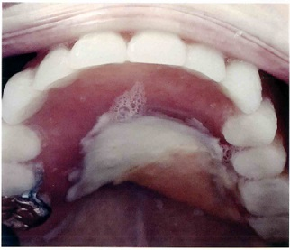
 |  | 1 | 口唇の閉鎖
 |  | 2 | 中咽頭の収縮
 |  | 3 | 鼻咽腔の閉鎖
 |  | 4 | 口蓋への舌の接触 | 正解
歯科衛生士 | 2023 | 臨床歯科医学 |  | 2023_dh_23_am061
 |  | 障害程度と治療内容による障害者の歯科医療体制の図を示す。 ①に該当するのはどれか。1つ選べ。
 |  | 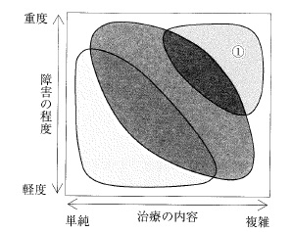
 |  | 1 | 一般歯科診療所
 |  | 2 | こども病院の歯科
 |  | 3 | 歯科医師会立口腔保健センター
 |  | 4 | 歯科大学付属病院の障害者歯科 | 正解
歯科衛生士 | 2023 | 臨床歯科医学 |  | 2023_dh_23_am062
 |  | 脳性麻痺患者の歯科診療時の体位の写真を示す。 この目的はどれか。2つ選べ。
 |  | 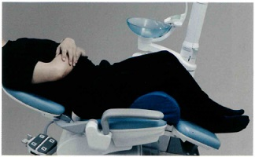
 |  | 1 | 脱感作
 |  | 2 | 緊張緩和 | 正解
 |  | 3 | 反射抑制 | 正解
 |  | 4 | 適応行動の誘導
歯科衛生士 | 2023 | 歯科予防処置論 |  | 2023_dh_23_am063
 |  | 78歳の男性。ブラッシング時の上顎前歯部歯肉からの出血を主訴として来院した。歯科医師からスケーリングを指示された。初診時のスケーリング実施部位のエックス線画像を示す。 使用するグレーシータイプキュレットはどれか。2つ選べ。
 |  | 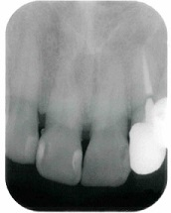
 |  | 1 | ＃1/2 | 正解
 |  | 2 | ＃5/6 | 正解
 |  | 3 | ＃7/8
 |  | 4 | ＃9/10
歯科衛生士 | 2023 | 歯科予防処置論 |  | 2023_dh_23_am064
 |  | 成人の歯周組織で健康な状態はどれか。2つ選べ。
 |  | 1 | 歯根膜は1.0～1.5mmの幅がある。
 |  | 2 | 遊離歯肉は歯槽骨上縁より歯冠側にある。 | 正解
 |  | 3 | 付着歯肉ではスティップリングがみられる。 | 正解
 |  | 4 | 歯肉結合組織のおよそ15％がコラーゲン線維である。
歯科衛生士 | 2023 | 歯科予防処置論 |  | 2023_dh_23_am065
 |  | OHIの評価結果を表に示す。 OHI-Sはどれか。1つ選べ。
 |  | 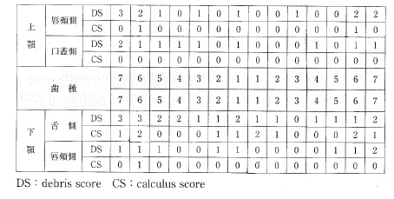
 |  | 1 | 2.5 | 正解
 |  | 2 | 3
 |  | 3 | 3.2
 |  | 4 | 5
歯科衛生士 | 2023 | 歯科予防処置論 |  | 2023_dh_23_am066
 |  | 5歳の男児。定期歯科健康診査で来院した。う蝕予防のために歯科医師からフッ化物洗口剤を処方された。 洗口液の家庭での取扱いで正しいのはどれか。2つ選べ。
 |  | 1 | 常温で保存する。
 |  | 2 | 6か月ほど使用できる。
 |  | 3 | プラスチック容器に保存する。 | 正解
 |  | 4 | 小児の手の届かないところに保管する。 | 正解
歯科衛生士 | 2023 | 歯科予防処置論 |  | 2023_dh_23_am067
 |  | 根分岐部病変の検査でファーケーションプローブの挿入方向を模式図に示す。 該当するのはどれか。1つ選べ。
 |  | 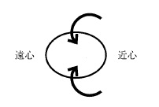
 |  | 1 | 上顎第一小臼歯
 |  | 2 | 上顎第一大臼歯
 |  | 3 | 下顎第二小臼歯
 |  | 4 | 下顎第一大臼歯 | 正解
歯科衛生士 | 2023 | 歯科予防処置論 |  | 2023_dh_23_am068
 |  | フッ化物配合歯磨剤の使用について正しいのはどれか。2つ選べ。
 |  | 1 | 根面う蝕予防に効果的である。 | 正解
 |  | 2 | 2歳以下での使用は禁忌である。
 |  | 3 | 学齢期には積極的に使用を勧める。 | 正解
 |  | 4 | 唾液分泌が低下した高齢者には使用を控える。
歯科衛生士 | 2023 | 歯科予防処置論 |  | 2023_dh_23_am069
 |  | 使用するのはどれか。2つ選べ。

 |  | 1 | ①
 |  | 2 | ② | 正解
 |  | 3 | ③ | 正解
 |  | 4 | ④
歯科衛生士 | 2023 | 歯科予防処置論 |  | 2023_dh_23_am070
 |  | 用いられるのはどれか。1つ選べ。
 |  | 1 | 10％過酸化水素水
 |  | 2 | 78％エタノール製剤
 |  | 3 | 0.9％塩化ナトリウム溶液 | 正解
 |  | 4 | 0.5％次亜塩素酸ナトリウム溶液
歯科衛生士 | 2023 | 歯科予防処置論 |  | 2023_dh_23_am071
 |  | 6歳の女児。定期歯科健康診査のため来院した。歯科医師から保護者に仕上げ磨きについて指導するよう指示を受けた。口腔内写真を示す。 保護者が最も注意すべき部位はどれか。1つ選べ。
 |  | 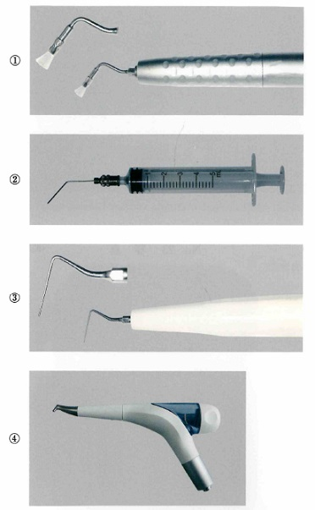 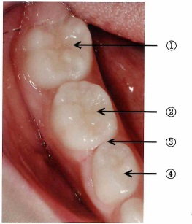
 |  | 1 | ① | 正解
 |  | 2 | ②
 |  | 3 | ③
 |  | 4 | ④
歯科衛生士 | 2023 | 歯科予防処置論 |  | 2023_dh_23_am072
 |  | レジン系小窩裂溝塡塞材を用いる術式の流れを図に、使用する材料を写真に示す。 この材料を使用するのはどれか。1つ選べ。
 |  | 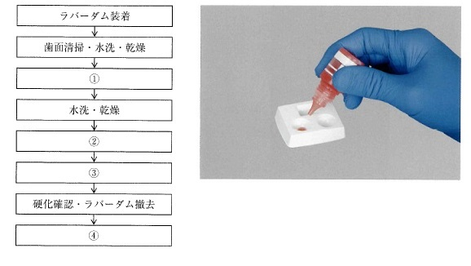
 |  | 1 | ① | 正解
 |  | 2 | ②
 |  | 3 | ③
 |  | 4 | ④
歯科衛生士 | 2023 | 歯科予防処置論 |  | 2023_dh_23_am073
 |  | 歯周病のリスクファクターを図に示す。 ①の因子に含まれるのはどれか。2つ選べ。
 |  | 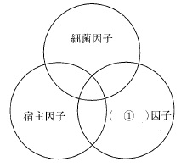
 |  | 1 | 栄 養 | 正解
 |  | 2 | 加 齢
 |  | 3 | ストレス | 正解
 |  | 4 | ブラキシズム
歯科衛生士 | 2023 | 歯科予防処置論 |  | 2023_dh_23_am074
 |  | 顎模型上でのグレーシータイプキュレット操作の写真を示す。 この器具で使用できるのはどれか。1つ選べ。
 |  | 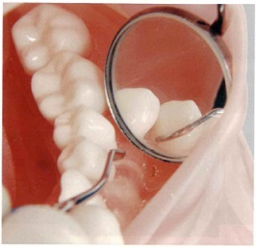
 |  | 1 | 上顎右側犬歯唇側遠心面
 |  | 2 | 下顎右側第二大臼歯頰側遠心面
 |  | 3 | 下顎左側第一大臼歯舌側中央部
 |  | 4 | 上顎左側第二小臼歯口蓋側遠心面 | 正解
歯科衛生士 | 2023 | 歯科予防処置論 |  | 2023_dh_23_am075
 |  | フッ化物歯面塗布を行う時期と主な対象歯の組合せで効果的なのはどれか。2つ選べ。
 |  | 1 | 6 歳 -- 中切歯 | 正解
 |  | 2 | 8 歳 -- 第二小臼歯
 |  | 3 | 10 歳 -- 第一大臼歯
 |  | 4 | 12 歳 -- 第二大臼歯 | 正解
歯科衛生士 | 2023 | 歯科予防処置論 |  | 2023_dh_23_am076
 |  | 重度の歯周病が影響するのはどれか。1つ選べ。
 |  | 1 | 早 産 | 正解
 |  | 2 | 白血病
 |  | 3 | 急性膵炎
 |  | 4 | 低アルカリホスファターゼ血症
歯科衛生士 | 2023 | 歯科予防処置論 |  | 2023_dh_23_am077
 |  | 下顎前歯部歯肉の口腔内写真を示す。 外縁上皮はどれか。1つ選べ。
 |  | 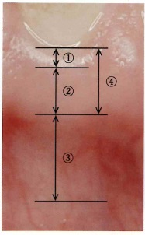
 |  | 1 | ①
 |  | 2 | ②
 |  | 3 | ③
 |  | 4 | ④ | 正解
歯科衛生士 | 2023 | 歯科保健指導論 |  | 2023_dh_23_am078
 |  | 幼稚園で4歳児を対象としたう蝕予防に関する健康教育を行うことになった。 適切な教育内容はどれか。1つ選べ。
 |  | 1 | 歯磨剤の選択
 |  | 2 | うがいの重要性 | 正解
 |  | 3 | う蝕の成り立ち
 |  | 4 | 磨き残しの確認
歯科衛生士 | 2023 | 歯科保健指導論 |  | 2023_dh_23_am079
 |  | 56歳の男性。右側臼歯部の動揺と違和感を主訴として来院した。医療面接と検査の結果、慢性歯周炎と診断された。 医療面接の内容で主訴と関連する生活習慣はどれか。2つ選べ。
 |  | 1 | ガムは毎食後噛んでいます。
 |  | 2 | コーヒーは1日3～4杯飲んでいます。
 |  | 3 | 歯磨きは1日1回、朝に行っています。 | 正解
 |  | 4 | タバコは20歳から毎日1箱吸っています。 | 正解
歯科衛生士 | 2023 | 歯科保健指導論 |  | 2023_dh_23_am080
 |  | 76歳の男性。肺癌で入院中である。主治医から依頼があり、口腔衛生管理を行っている。化学療法を開始して2クール目が終了し、口腔内の疼痛が強いという。口腔内の写真を示す。 口腔粘膜の管理で使用するのはどれか。2つ選べ。
 |  | 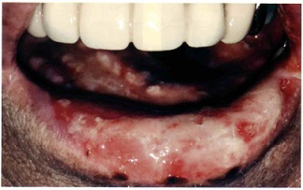
 |  | 1 | 口腔湿潤剤 | 正解
 |  | 2 | 表面麻酔薬 | 正解
 |  | 3 | フッ化物洗口剤
 |  | 4 | アルコール含有含嗽剤
歯科衛生士 | 2023 | 歯科保健指導論 |  | 2023_dh_23_am081
 |  | 歯科診療所に来院した幼児に対して虐待を疑うのはどれか。1つ選べ。
 |  | 1 | 多 動
 |  | 2 | 肥 満
 |  | 3 | 不潔な服装 | 正解
 |  | 4 | 歯科治療への恐怖心
歯科衛生士 | 2023 | 歯科保健指導論 |  | 2023_dh_23_am082
 |  | 56歳の男性。6か月ごとのSPTにて来院した。特定健康診査でメタボリックシンドロームと指摘されたという。医療面接の結果を図に示す。 面接結果から適切な指導内容はどれか。2つ選べ。
 |  | 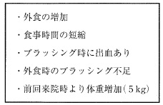
 |  | 1 | 欠食は避けましょう。 | 正解
 |  | 2 | 意識して噛むようにしましょう。 | 正解
 |  | 3 | アルコールの摂取を控えましょう。
 |  | 4 | ゆっくりと歩くようにしましょう。
歯科衛生士 | 2023 | 歯科保健指導論 |  | 2023_dh_23_am083
 |  | ある町の地域保健事業で高齢者の口腔機能低下予防への取組みを行った。 PDCAサイクルのうち、「A」に当てはまるのはどれか。1つ選べ。
 |  | 1 | 健康教育内容の修正 | 正解
 |  | 2 | 口腔機能向上教室の開催
 |  | 3 | 住民の口腔機能の実態の把握
 |  | 4 | 口腔機能低下症予備群の人数の把握
歯科衛生士 | 2023 | 歯科保健指導論 |  | 2023_dh_23_am084
 |  | 15歳の男子。歯肉の腫脹を主訴として来院した。てんかんの既往がある。初診時の口腔内写真を示す。 まず行うのはどれか。1つ選べ。
 |  | 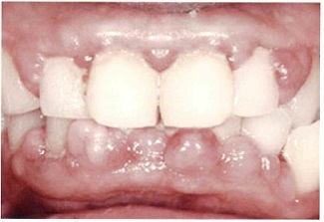
 |  | 1 | 服薬指導
 |  | 2 | 食生活指導
 |  | 3 | 口腔衛生指導 | 正解
 |  | 4 | 生活習慣指導
歯科衛生士 | 2023 | 歯科保健指導論 |  | 2023_dh_23_am085
 |  | 82歳の女性。義歯があわないことを主訴として家族と来院した。上下顎に部分床義歯を装着している。1年前に脳梗塞を発症し、右片麻痺がある。1日のほとんどをベッド上で過ごすが、介助により車椅子に移乗し、家族と一緒に食事をとっているという。歯科医師から口腔衛生指導を行うよう指示を受けた。 口腔清掃の自立度の確認で最も注意が必要なのはどれか。1つ選べ。
 |  | 1 | うがいができるか。 | 正解
 |  | 2 | 開口していられるか。
 |  | 3 | 義歯の着脱ができるか。
 |  | 4 | 歯ブラシを把持できるか。
歯科衛生士 | 2023 | 歯科保健指導論 |  | 2023_dh_23_am086
 |  | 2型糖尿病との関連が深い疾患はどれか。2つ選べ。
 |  | 1 | 歯周病 | 正解
 |  | 2 | 白板症
 |  | 3 | 扁平苔癬
 |  | 4 | 口腔乾燥症 | 正解
歯科衛生士 | 2023 | 歯科保健指導論 |  | 2023_dh_23_am087
 |  | 医療面接の写真を示す。 歯科衛生士と患者の適切な位置関係はどれか。1つ選べ。
 |  | 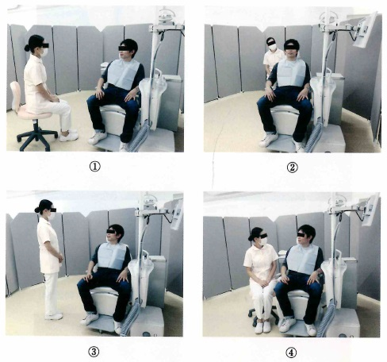
 |  | 1 | ① | 正解
 |  | 2 | ②
 |  | 3 | ③
 |  | 4 | ④
歯科衛生士 | 2023 | 歯科保健指導論 |  | 2023_dh_23_am088
 |  | 65歳の女性。乳癌で化学療法を受けている。悪心と口内炎により食事摂取が困難という。栄養サポートチーム＜NST＞で食生活指導を行うことになった。 食品の選択で避けるのはどれか。1つ選べ。
 |  | 1 | 栄養補助食品
 |  | 2 | 香辛料を含む食品 | 正解
 |  | 3 | 高タンパク質食品
 |  | 4 | 流動性の高い食品
歯科衛生士 | 2023 | 歯科保健指導論 |  | 2023_dh_23_am089
 |  | 令和元年国民健康・栄養調査において、摂取量が減少傾向にあるのはどれか。2つ選べ。
 |  | 1 | 脂 肪
 |  | 2 | 食 塩 | 正解
 |  | 3 | 食物繊維 | 正解
 |  | 4 | タンパク質
歯科衛生士 | 2023 | 歯科保健指導論 |  | 2023_dh_23_am090
 |  | エナメル質の形成に関与しているのはどれか。1つ選べ。
 |  | 1 | ビタミンA | 正解
 |  | 2 | ビタミンB<sub>1</sub>
 |  | 3 | ビタミンＣ
 |  | 4 | ビタミンＥ
歯科衛生士 | 2023 | 歯科診療補助論 |  | 2023_dh_23_am091
 |  | 歯間分離器の写真を示す。 他の器材とは異なる原理で歯間分離効果を発揮するのはどれか。1つ選べ。
 |  | 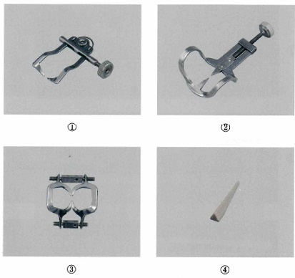
 |  | 1 | ①
 |  | 2 | ②
 |  | 3 | ③ | 正解
 |  | 4 | ④
歯科衛生士 | 2023 | 歯科診療補助論 |  | 2023_dh_23_am092
 |  | 二次救命処置はどれか。2つ選べ。
 |  | 1 | 気管挿管 | 正解
 |  | 2 | 人工呼吸
 |  | 3 | 静脈路の確保 | 正解
 |  | 4 | ハイムリック法
歯科衛生士 | 2023 | 歯科診療補助論 |  | 2023_dh_23_am093
 |  | 逆流性食道炎と関連するのはどれか。2つ選べ。
 |  | 1 | 酸蝕症 | 正解
 |  | 2 | 歯周炎
 |  | 3 | 嚥下障害 | 正解
 |  | 4 | 再発性アフタ
歯科衛生士 | 2023 | 歯科診療補助論 |  | 2023_dh_23_am094
 |  | 抜歯に用いられる器具とその先端の写真を示す。 掻爬に用いるのはどれか。1つ選べ。
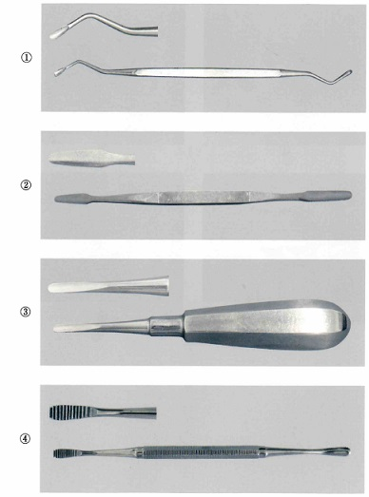
 |  | 1 | ① | 正解
 |  | 2 | ②
 |  | 3 | ③
 |  | 4 | ④
歯科衛生士 | 2023 | 歯科診療補助論 |  | 2023_dh_23_am095
 |  | 46歳の男性。①上顎右側第一大臼歯の痛みを主訴として来院した。②昨夜から痛みが強くなり、眠れなかったという。5年前にも来院しており、③その時は下顎左側第三大臼歯を抜去している。④高血圧症で服薬していることがお薬手帳から確認された。 下線部分で現病歴はどれか。1つ選べ。
 |  | 1 | ①
 |  | 2 | ② | 正解
 |  | 3 | ③
 |  | 4 | ④
歯科衛生士 | 2023 | 歯科診療補助論 |  | 2023_dh_23_am096
 |  | 器材の写真を示す。 無髄歯の漂白に使用するのはどれか。2つ選べ。

 |  | 1 | ①
 |  | 2 | ② | 正解
 |  | 3 | ③
 |  | 4 | ④ | 正解
歯科衛生士 | 2023 | 歯科診療補助論 |  | 2023_dh_23_am097
 |  | 上下顎全部床義歯製作中の口腔内写真（Ａ、Ｂ）を示す。 この時点で行われるのはどれか。2つ選べ。
 |  | 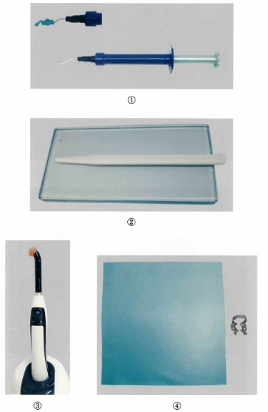 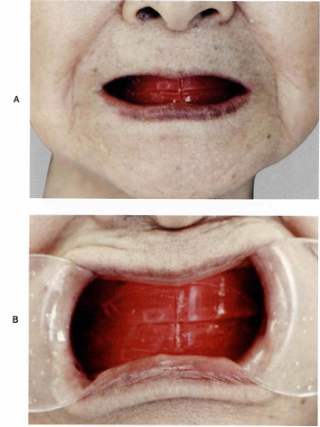
 |  | 1 | 筋圧形成
 |  | 2 | 人工歯の選択 | 正解
 |  | 3 | 顎間関係の記録 | 正解
 |  | 4 | ろう義歯の試適
歯科衛生士 | 2023 | 歯科診療補助論 |  | 2023_dh_23_am098
 |  | カートリッジ式注射器の写真を示す。 矢印で示す部分の目的はどれか。1つ選べ。
 |  | 
 |  | 1 | 吸引操作 | 正解
 |  | 2 | 強圧での注入
 |  | 3 | 注入量の規制
 |  | 4 | 注入速度の調整
歯科衛生士 | 2023 | 歯科診療補助論 |  | 2023_dh_23_am099
 |  | 口内法エックス線画像を示す。 この撮影法の特徴はどれか。1つ選べ。
 |  | 
 |  | 1 | 正放線投影する。 | 正解
 |  | 2 | ロングコーンを用いて撮影する。
 |  | 3 | フィルムを咬んだ状態で撮影する。
 |  | 4 | 臼歯部咬合平面に対して下方から投影する。
歯科衛生士 | 2023 | 歯科診療補助論 |  | 2023_dh_23_am100
 |  | 共同動作時の写真を示す。 器材の受け渡しで正しいのはどれか。2つ選べ。
 |  | 
 |  | 1 | ①
 |  | 2 | ②
 |  | 3 | ③ | 正解
 |  | 4 | ④ | 正解
歯科衛生士 | 2023 | 歯科診療補助論 |  | 2023_dh_23_am101
 |  | 72歳の男性。上顎右側第二大臼歯に全部金属冠を装着することになった。完成した全部金属冠の写真（Ａ）と使用する器材の写真（Ｂ）を示す。 最初に用いるのはどれか。1つ選べ。

 |  | 1 | ① | 正解
 |  | 2 | ②
 |  | 3 | ③
 |  | 4 | ④
歯科衛生士 | 2023 | 歯科診療補助論 |  | 2023_dh_23_am102
 |  | 矯正歯科治療時の模型の写真（Ａ）とプライヤーの写真（Ｂ）を示す。 この操作の後に使用するのはどれか。1つ選べ。

 |  | 1 | ①
 |  | 2 | ②
 |  | 3 | ③
 |  | 4 | ④ | 正解
歯科衛生士 | 2023 | 歯科診療補助論 |  | 2023_dh_23_am103
 |  | 27歳の男性。上顎右側第二大臼歯全部金属冠製作のための精密印象採得が行われた。印象体を60秒間流水下で洗浄し、1.0％次亜塩素酸ナトリウム溶液に15分間浸漬した。さらに30分ほど待ってから石膏の注入を行った。 使用したのはどれか。1つ選べ。
 |  | 1 | 寒天印象材
 |  | 2 | モデリングコンパウンド
 |  | 3 | 酸化亜鉛ユージノール印象材
 |  | 4 | 付加型シリコーンゴム印象材 | 正解
歯科衛生士 | 2023 | 歯科診療補助論 |  | 2023_dh_23_am104
 |  | 26歳の男性。上顎左側第一大臼歯が水にしみることを主訴として来院した。検査の結果、修復物下の象牙質う蝕と診断され、コンポジットレジン修復が行われることになった。まず、修復物を除去して、う蝕検知液で感染象牙質を染色することになった。初診時の口腔内写真（Ａ）、修復物除去後の口腔内写真（Ｂ）および器具の写真（Ｃ）を示す。 次に準備するのはどれか。1つ選べ。

 |  | 1 | ①
 |  | 2 | ② | 正解
 |  | 3 | ③
 |  | 4 | ④
歯科衛生士 | 2023 | 歯科診療補助論 |  | 2023_dh_23_am105
 |  | 75歳の男性。加齢による聴覚機能の低下がみられ、「声は聞こえるが、話の内容が聞き取りづらい。」と訴えがあった。 この患者への医療面接で適切なのはどれか。1つ選べ。
 |  | 1 | 高い声で話す。
 |  | 2 | 一問一答で行う。 | 正解
 |  | 3 | 大きな声で話す。
 |  | 4 | 文字盤を使用する。
歯科衛生士 | 2023 | 歯科診療補助論 |  | 2023_dh_23_am106
 |  | 摂食嚥下のプロセスモデルにおいて、食塊の一部が嚥下前に中咽頭部に送り込まれる時期はどれか。1つ選べ。
 |  | 1 | 咽頭期
 |  | 2 | 食道期
 |  | 3 | 第1期輸送＜Stage Ⅰ transport＞
 |  | 4 | 第2期輸送＜Stage Ⅱ transport＞ | 正解
歯科衛生士 | 2023 | 歯科診療補助論 |  | 2023_dh_23_am107
 |  | 73歳の男性。摂食嚥下困難を主訴として来院した。嚥下訓練を行っている写真を示す。 改善が期待できるのはどれか。2つ選べ。
 |  | 
 |  | 1 | 誤 嚥 | 正解
 |  | 2 | 咽頭残留 | 正解
 |  | 3 | 口腔内残留
 |  | 4 | 嚥下反射遅延
歯科衛生士 | 2023 | 歯科診療補助論 |  | 2023_dh_23_am108
 |  | 55歳の男性。定期歯科健康診査のために来院した。その後、飲み込みづらさと話しづらさを訴えたので、口腔内観察を行った。舌の写真を示す。 これらの症状を特徴とするのはどれか。1つ選べ。
 |  | 
 |  | 1 | Sjögren症候群
 |  | 2 | 再生不良性貧血
 |  | 3 | 慢性関節リウマチ
 |  | 4 | 筋萎縮性側索硬化症 | 正解
歯科衛生士 | 2023 | 歯科診療補助論 |  | 2023_dh_23_am109
 |  | 87歳の女性。家族から、「最近食べこぼしが多く、食後しばらくするとむせていたり、喉がすっぱい感じがすると訴える。」との相談を受けた。3年前に左側大脳半球の脳梗塞を発症し、右片麻痺の後遺症があるが、体性感覚や味覚には異常はない。家族が食事介助を行っている。 家族への適切な指導内容はどれか。2つ選べ。
 |  | 1 | 複数回嚥下を促す。 | 正解
 |  | 2 | 患者の右側から介助する。
 |  | 3 | 唇の閉鎖を指で介助する。 | 正解
 |  | 4 | 食後はすぐに横臥位にする。
歯科衛生士 | 2023 | 歯科診療補助論 |  | 2023_dh_23_am110
 |  | 8歳の男児。定期歯科健康診査のため来院した。来院時の口腔内写真を示す。 Hellmannの歯齢はどれか。1つ選べ。
 |  | 
 |  | 1 | Ⅱ A
 |  | 2 | Ⅲ A | 正解
 |  | 3 | Ⅲ B
 |  | 4 | Ⅳ A

